Заказ
 |  | ООО "Деловые линии"
 |  | Заказ на изготовление металических изделий
 | Заказчик | ООО ГК "Премьер "
 | Телефон | телефон
 | Дата и счет

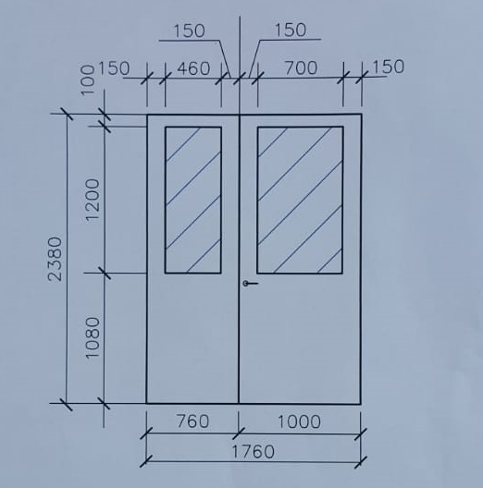
1 | 2 | 3 | 4 | 5 | 6 | 7 | 8 | 9 | 10 | 11 | 12 | 19
№ | Наименование | Кол-во, ед. | Высота двери по коробке, мм | Ширина двери по коробке, мм | Открывание | Размер рабочей створки, мм | Окрас | Наличник | Доводчик | Навес Левый, кол-во шт. | Навес Правый, кол-во шт. | Примечание (размер стёкол и решёток, если есть) (доп. информация по заказу)
1 | Дверь ДМ Техническая | 2 | 2,380 | 1,760 | правая | 1,000 | RAL 7040 | нет | нет, подготовка | 3 | 3 | Гнутый профиль, фурнитура в комплекте, металл 1,2 мм, коробка увеличенная 40 мм, в активной створке остекление двухкамерным тех пакетом 24 мм -1220*720, в ответной створке остекление двухкамерным тех пакетом 24 мм-440*1220 см эскиз,усилить под доводчик
2 | Дверь ДМ Техническая | 1 | 2,380 | 1,460 | правая | 1,000 | RAL 7040 | нет | нет, подготовка | 3 | 3 | Гнутый профиль, фурнитура в комплекте, металл 1,2 мм, коробка увеличенная 40 мм,усилить под доводчик
3 | Дверь ДМ Техническая | 1 | 2,030 | 1,460 | правая | 1,000 | RAL 7040 | нет | нет, подготовка | 3 | 3 | Гнутый профиль, фурнитура в комплекте, металл 1,2 мм, коробка увеличенная 40 мм,усилить под доводчик
4 | Дверь ДП-01-ДЛ(EI60) | 1 | 2,080 | 970 | правая |  | RAL 7035 | да | нет, подготовка | 2 |  | Гнутый профиль, фурнитура в комплекте, металл 1,2 мм,усилить под доводчик

